2019_04_data
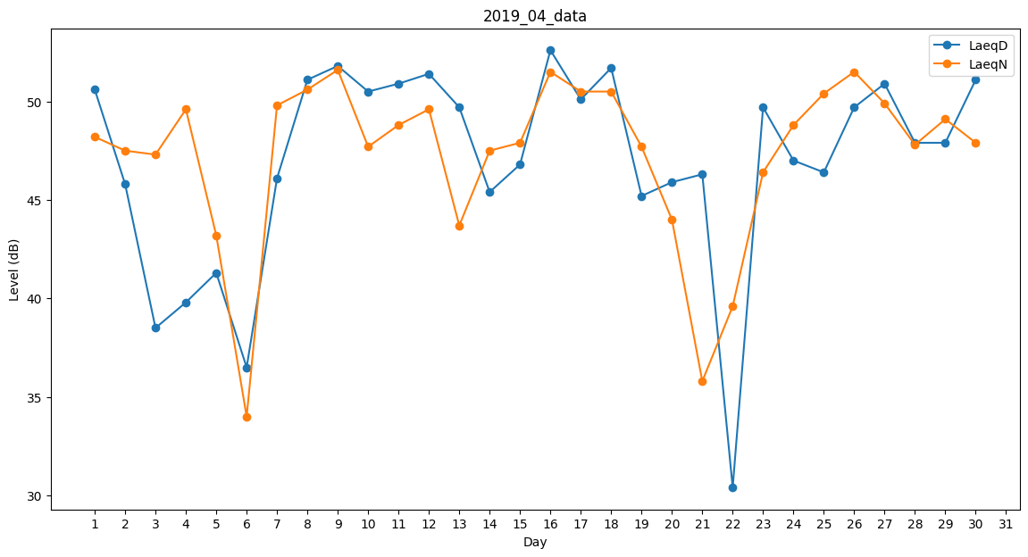
Day | LaeqD | LaeqN
1 | 50.6 | 48.2
2 | 45.8 | 47.5
3 | 38.5 | 47.3
4 | 39.8 | 49.6
5 | 41.3 | 43.2
6 | 36.5 | 34
7 | 46.1 | 49.8
8 | 51.1 | 50.6
9 | 51.8 | 51.6
10 | 50.5 | 47.7
11 | 50.9 | 48.8
12 | 51.4 | 49.6
13 | 49.7 | 43.7
14 | 45.4 | 47.5
15 | 46.8 | 47.9
16 | 52.6 | 51.5
17 | 50.1 | 50.5
18 | 51.7 | 50.5
19 | 45.2 | 47.7
20 | 45.9 | 44
21 | 46.3 | 35.8
22 | 30.4 | 39.6
23 | 49.7 | 46.4
24 | 47 | 48.8
25 | 46.4 | 50.4
26 | 49.7 | 51.5
27 | 50.9 | 49.9
28 | 47.9 | 47.8
29 | 47.9 | 49.1
30 | 51.1 | 47.9

